Selenium UI POS
STT | Mã TC | Use Case | Tóm tắt kịch bản | Tiền điều kiện (Preconditions) | Các bước thực hiện | Dữ liệu kiểm thử | Kết quả kỳ vọng | Kết quả thực tế | Mức độ ưu tiên | Trạng thái | Ảnh minh chứng
 |  |  | Selenium UI | Kịch bản kiểm thử giao diện POS | Trạng thái CSDL, tài khoản & giỏ hàng ban đầu |  |  |  | Kết quả ghi nhận sau khi thực thi kịch bản UI | [Chọn Thấp/Trung bình/Cao] | [Chọn Pass/Fail] | Ảnh chụp màn hình thực tế (Selenium / UI)
1 | TC_POS_UI_01 | UC09 - Bán hàng tại quầy (POS) | Kiểm tra tải giao diện POS tổng quan và hiển thị đầy đủ tiêu đề, mô tả | 1. Hệ thống Backend (8080) và Frontend (5173) đang chạy bình thường. 2. Tài khoản nhân viên STAFF tồn tại trong CSDL (staff@gym.local / 123456). | 1. Đăng nhập hệ thống với quyền STAFF (staff@gym.local / 123456) 2. Điều hướng tới màn hình POS (/staff/pos) 3. Quan sát tiêu đề trang và mô tả phân hệ | URL: http://localhost:5173/staff/pos | Giao diện tải thành công, tiêu đề hiển thị 'Bán hàng tại quầy (POS)', dòng mô tả 'Tra cứu danh mục sản phẩm và tạo đơn hàng bán lẻ cho khách hàng'. | ĐẠT (PASS): Màn hình POS (/staff/pos) tải thành công (HTTP 200), hiển thị đúng tiêu đề 'Bán hàng tại quầy (POS)', dòng mô tả phân hệ và bố cục 2 cột rõ ràng (Catalog bên trái, Giỏ hàng bên phải). | Cao | Pass | 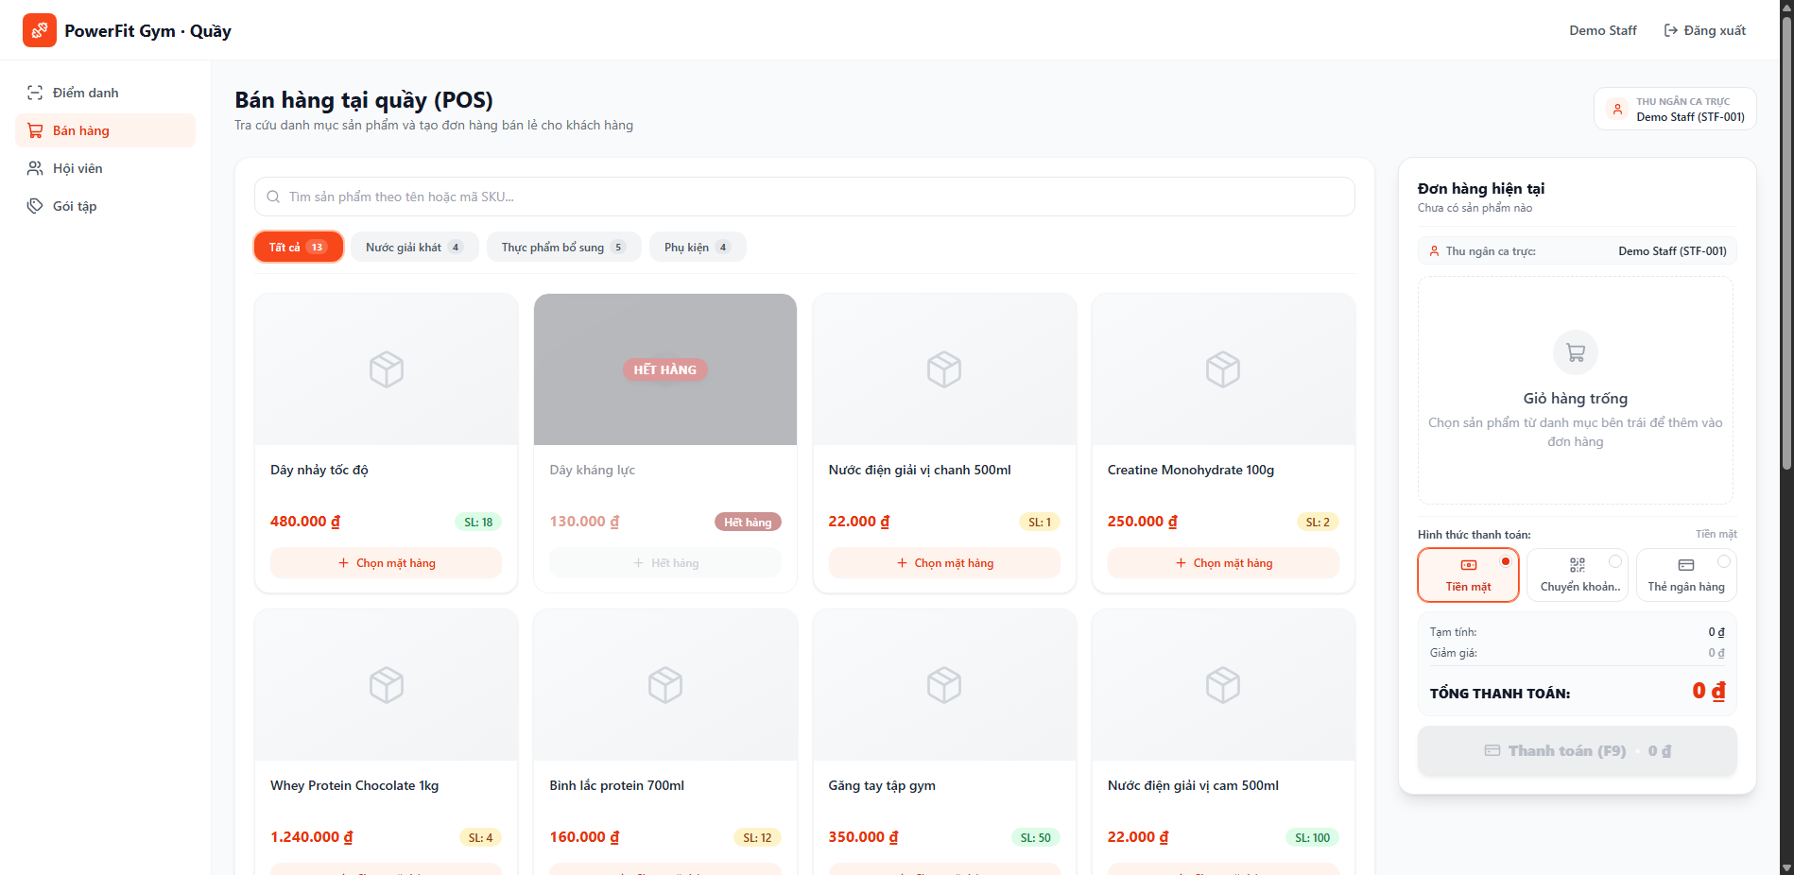
2 | TC_POS_UI_02 | UC09 - Bán hàng tại quầy (POS) | Kiểm tra hiển thị Badge thông tin Thu ngân ca trực trích xuất từ Auth Store | 1. Đã đăng nhập vào hệ thống với vai trò STAFF. 2. Auth Store lưu trữ đầy đủ thông tin thu ngân (Tên: Demo Staff, Mã: NV002). | 1. Đăng nhập với tài khoản nhân viên (Demo Staff) 2. Truy cập màn hình POS 3. Quan sát góc phải trên header và góc trên của giỏ hàng | Tài khoản nhân viên đang đăng nhập | Hiển thị Badge thu ngân với icon User, tên nhân viên thu ngân và mã nhân viên chính xác. | ĐẠT (PASS): Badge thu ngân hiển thị chuẩn xác thông tin ca trực của tài khoản nhân viên đang đăng nhập (Tên: Demo Staff, Mã: NV002) trích xuất từ Auth Store. | Trung bình | Pass
3 | TC_POS_UI_03 | UC09 - Bán hàng tại quầy (POS) | Kiểm tra trạng thái ban đầu của Giỏ hàng trống (Empty State) | 1. Đăng nhập quyền STAFF và điều hướng tới trang POS (/staff/pos). 2. Giỏ hàng chưa chọn bất kỳ sản phẩm nào (danh sách items rỗng). | 1. Mở màn hình POS khi chưa chọn sản phẩm nào 2. Quan sát khung Giỏ hàng bên phải màn hình 3. Kiểm tra thông tin Tạm tính, Tổng tiền và nút Thanh toán | Giỏ hàng rỗng | Hiển thị EmptyState với icon ShoppingCart, tiêu đề 'Giỏ hàng trống', mô tả 'Chọn sản phẩm từ danh mục bên trái để thêm vào đơn hàng'. Tổng tiền là 0 ₫, nút 'Thanh toán (F9)' bị vô hiệu hóa (disabled). | ĐẠT (PASS): Giỏ hàng khởi tạo chuẩn xác ở trạng thái rỗng, hiển thị icon ShoppingCart và hướng dẫn 'Chọn sản phẩm từ danh mục bên trái để thêm vào đơn hàng'. Tổng tiền là 0 ₫, nút 'Thanh toán (F9)' bị vô hiệu hóa (disabled) an toàn. | Cao | Pass
4 | TC_POS_UI_04 | UC09 - Bán hàng tại quầy (POS) | Kiểm tra Tìm kiếm sản phẩm theo Tên chính xác trong ô SearchInput | 1. Đang ở màn hình POS. 2. CSDL có sản phẩm chứa từ khóa 'Nước điện giải' ở trạng thái ACTIVE (ID 3). | 1. Nhấp vào ô tìm kiếm sản phẩm 2. Nhập từ khóa 'Nước điện giải' 3. Quan sát danh sách thẻ sản phẩm hiển thị trên màn hình | Keyword: 'Nước điện giải' | Danh sách sản phẩm lọc ngay lập tức (instant search), chỉ hiển thị các sản phẩm có tên chứa 'Nước điện giải'. | ĐẠT (PASS): Ô tìm kiếm phản hồi tức thì (instant search), lọc chính xác sản phẩm có tên 'Nước điện giải', các sản phẩm khác tự động ẩn khỏi danh mục. | Cao | Pass | 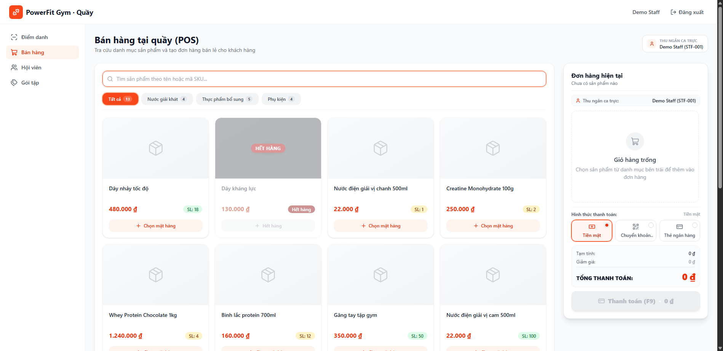
5 | TC_POS_UI_05 | UC09 - Bán hàng tại quầy (POS) | Kiểm tra Tìm kiếm sản phẩm theo Mã định danh SKU | 1. Đang ở màn hình POS. 2. CSDL có sản phẩm mang mã SKU bắt đầu bằng 'SUP-WHEY' (ID 4 hoặc ID 1). | 1. Nhấp vào ô tìm kiếm 2. Nhập mã SKU 'SUP-WHEY' 3. Quan sát kết quả lọc | Keyword: 'SUP-WHEY' | Hệ thống lọc chính xác các dòng sản phẩm Whey Protein có mã SKU tương ứng. | ĐẠT (PASS): Tìm kiếm theo mã SKU 'SUP-WHEY' hoạt động hoàn hảo, hiển thị ngay các thẻ sản phẩm Whey Protein tương ứng với mã SKU. | Cao | Pass
6 | TC_POS_UI_06 | UC09 - Bán hàng tại quầy (POS) | Kiểm tra Tìm kiếm với từ khóa không tồn tại hiển thị Empty State | 1. Đang ở màn hình POS. 2. Ô tìm kiếm trống, hiển thị toàn bộ danh sách sản phẩm ban đầu. | 1. Nhập từ khóa tìm kiếm không tồn tại: 'SP_KHONG_TON_TAI_999' 2. Quan sát khu vực danh sách sản phẩm | Keyword: 'SP_KHONG_TON_TAI_999' | Hiển thị thông báo không tìm thấy sản phẩm phù hợp với từ khóa tìm kiếm. | ĐẠT (PASS): Khi tìm kiếm từ khóa không tồn tại ('SP_KHONG_TON_TAI_999'), giao diện hiển thị EmptyState thông báo 'Không tìm thấy sản phẩm' rõ ràng, không phát sinh lỗi giao diện. | Cao | Pass | 
7 | TC_POS_UI_07 | UC09 - Bán hàng tại quầy (POS) | Kiểm tra Lọc danh mục sản phẩm theo Tab 'Nước giải khát' | 1. Đang ở màn hình POS. 2. Danh mục sản phẩm đã được tải thành công từ máy chủ. | 1. Nhấp vào Tab danh mục 'Nước giải khát' 2. Quan sát các thẻ sản phẩm được lọc | Tab: 'Nước giải khát' | Tab 'Nước giải khát' được kích hoạt, danh sách sản phẩm chỉ hiển thị các mặt hàng thuộc nhóm đồ uống (Nước khoáng, Nước điện giải...). | ĐẠT (PASS): Chuyển sang Tab 'Nước giải khát' thành công, nút tab được kích hoạt (active viền xanh), danh mục chỉ hiển thị các sản phẩm đồ uống/nước giải khát. | Trung bình | Pass | 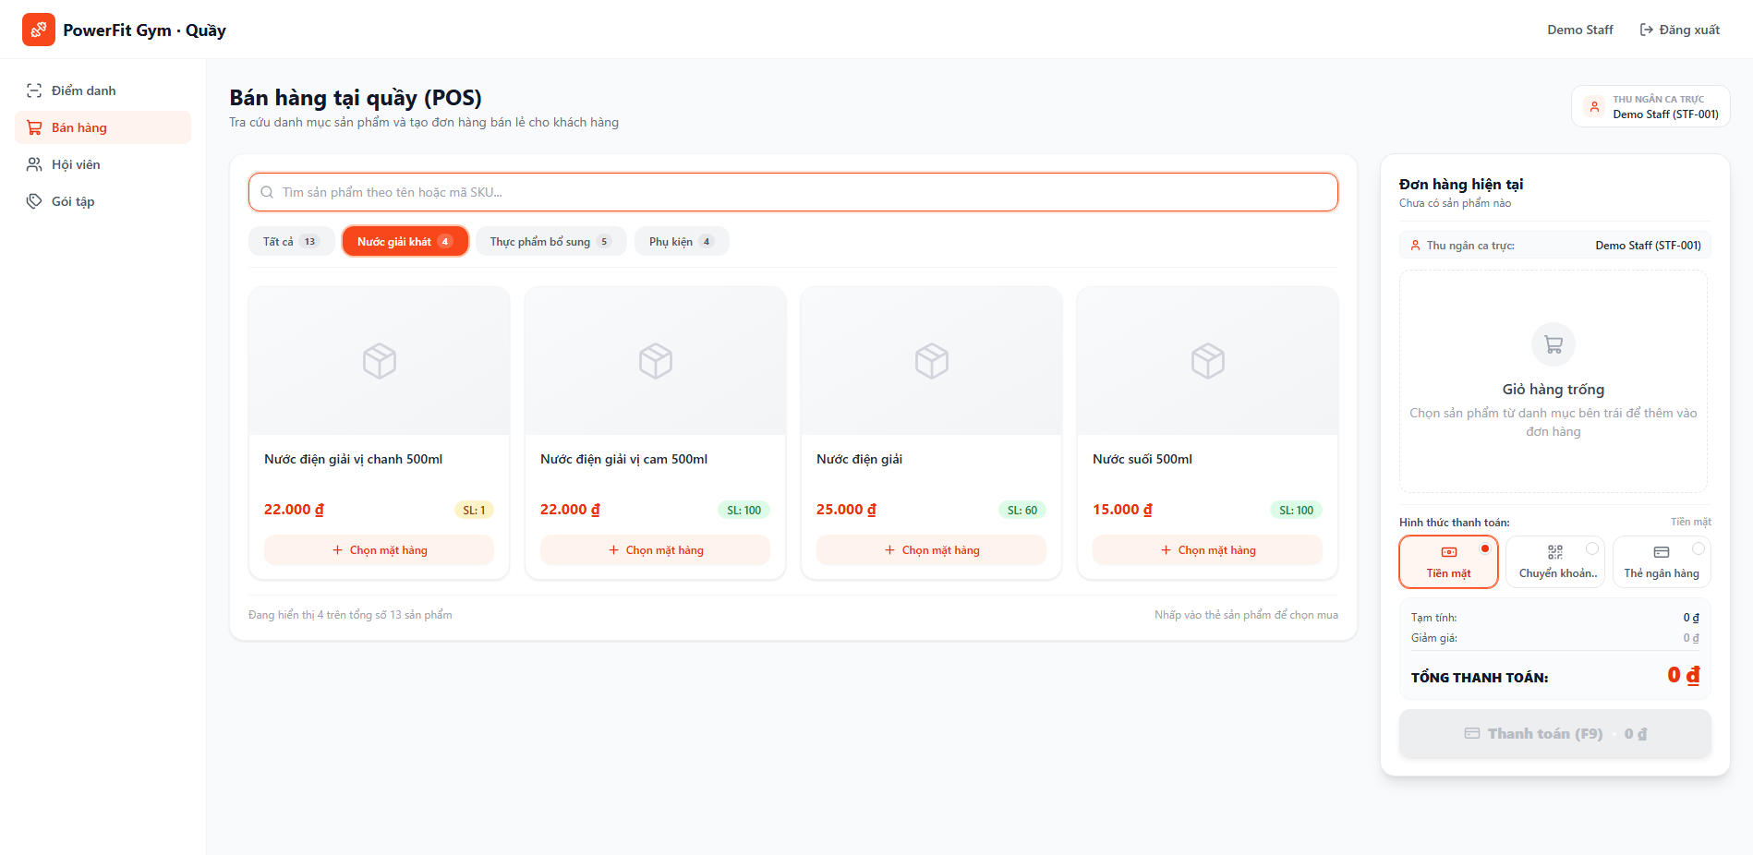
8 | TC_POS_UI_08 | UC09 - Bán hàng tại quầy (POS) | Kiểm tra Lọc danh mục sản phẩm theo Tab 'Thực phẩm bổ sung' | 1. Đang ở màn hình POS. | 1. Nhấp vào Tab danh mục 'Thực phẩm bổ sung' 2. Quan sát các thẻ sản phẩm được lọc | Tab: 'Thực phẩm bổ sung' | Tab được kích hoạt, danh sách chỉ hiển thị các sản phẩm TPBS như Whey, BCAA, Creatine, Pre-workout. | ĐẠT (PASS): Lọc danh mục theo Tab 'Thực phẩm bổ sung' hoạt động chuẩn xác, hiển thị đầy đủ các sản phẩm dinh dưỡng thể hình (Whey Protein, Creatine, Pre-workout). | Trung bình | Pass | 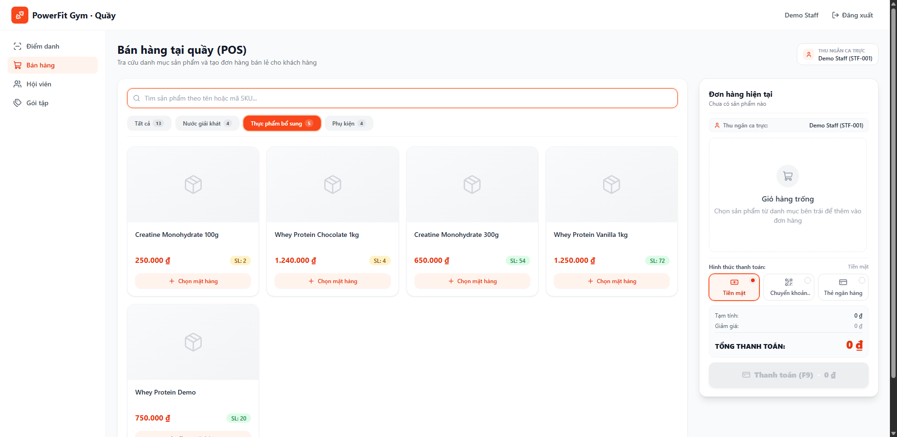
9 | TC_POS_UI_09 | UC09 - Bán hàng tại quầy (POS) | Kiểm tra Lọc danh mục sản phẩm theo Tab 'Phụ kiện' | 1. Đang ở màn hình POS. | 1. Nhấp vào Tab danh mục 'Phụ kiện' 2. Quan sát các thẻ sản phẩm được lọc | Tab: 'Phụ kiện' | Tab được kích hoạt, hiển thị các sản phẩm phụ kiện tập gym (Bình lắc, Găng tay, Quấn cổ tay...). | ĐẠT (PASS): Chuyển sang Tab 'Phụ kiện' mượt mà, danh sách lọc chính xác các mặt hàng phụ kiện tập gym (Bình lắc, Găng tay, Dây kháng lực). | Trung bình | Pass | 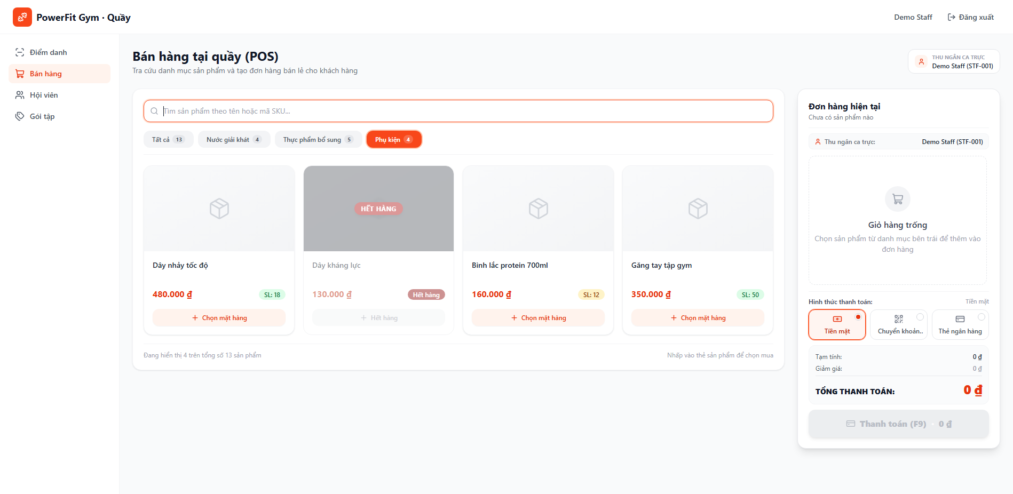
10 | TC_POS_UI_10 | UC09 - Bán hàng tại quầy (POS) | Kiểm tra Khôi phục toàn bộ danh sách khi quay lại Tab 'Tất cả' | 1. Đang ở một Tab danh mục con (Nước giải khát / Phụ kiện). | 1. Nhấp vào Tab 'Tất cả' 2. Quan sát số lượng và danh sách sản phẩm hiển thị | Tab: 'Tất cả' | Danh sách sản phẩm khôi phục hiển thị đầy đủ tất cả các mặt hàng thuộc mọi danh mục. | ĐẠT (PASS): Khi chọn quay lại Tab 'Tất cả', hệ thống khôi phục hiển thị đầy đủ toàn bộ danh mục sản phẩm tức thời mà không cần reload trang. | Trung bình | Pass
11 | TC_POS_UI_11 | UC09 - Bán hàng tại quầy (POS) | Kiểm tra Thêm 1 sản phẩm còn hàng vào giỏ hàng từ ProductCard | 1. Đang ở màn hình POS. 2. Sản phẩm ID 3 (Nước điện giải) còn tồn kho > 0. | 1. Nhấp nút 'Chọn mặt hàng' tại thẻ sản phẩm 'Nước điện giải' 2. Quan sát bảng Giỏ hàng bên phải | Sản phẩm: Nước điện giải (ID 3) | Sản phẩm xuất hiện ngay trong giỏ hàng với số lượng 1, hiển thị đúng tên, đơn giá và thành tiền. Nút 'Thanh toán (F9)' được kích hoạt (enabled). | ĐẠT (PASS): Nhấp chọn thẻ sản phẩm thêm thành công 1 mặt hàng vào giỏ hàng với số lượng mặc định là 1. Tên, đơn giá hiển thị chính xác, nút 'Thanh toán (F9)' chuyển sang trạng thái sẵn sàng (enabled). | Cao | Pass | 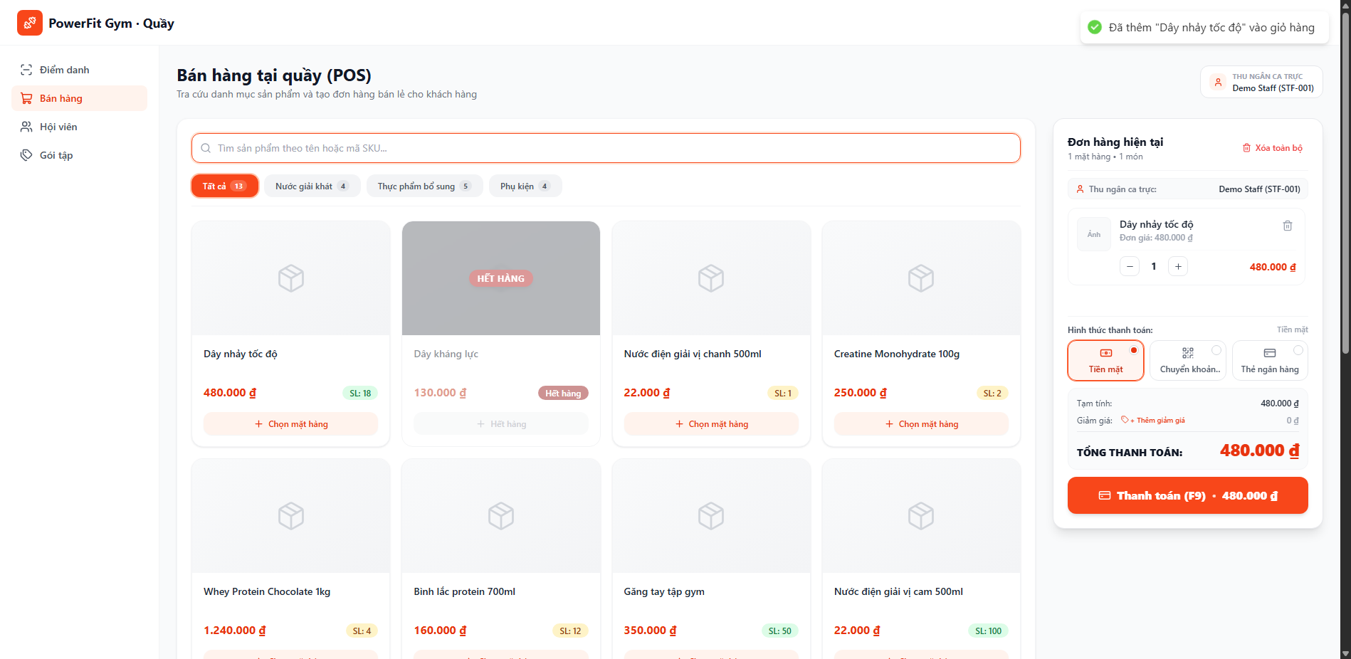
12 | TC_POS_UI_12 | UC09 - Bán hàng tại quầy (POS) | Kiểm tra Thêm nhiều sản phẩm khác nhau vào cùng một giỏ hàng | 1. Giỏ hàng đã có sẵn 1 sản phẩm. 2. CSDL có sản phẩm thứ hai (Whey Protein) còn hàng. | 1. Nhấp nút 'Chọn mặt hàng' tại thẻ sản phẩm thứ hai (Whey Protein) 2. Quan sát danh sách món trong giỏ hàng | Sản phẩm: Whey Protein (ID 4) | Giỏ hàng hiển thị danh sách gồm nhiều dòng sản phẩm riêng biệt, mỗi dòng có số lượng và thành tiền tương ứng. | ĐẠT (PASS): Thêm nhiều sản phẩm khác nhau vào giỏ hàng ổn định. Giỏ hàng hiển thị danh sách nhiều dòng sản phẩm tách biệt, tính đúng từng dòng và tự cộng dồn vào Tạm tính. | Cao | Pass | 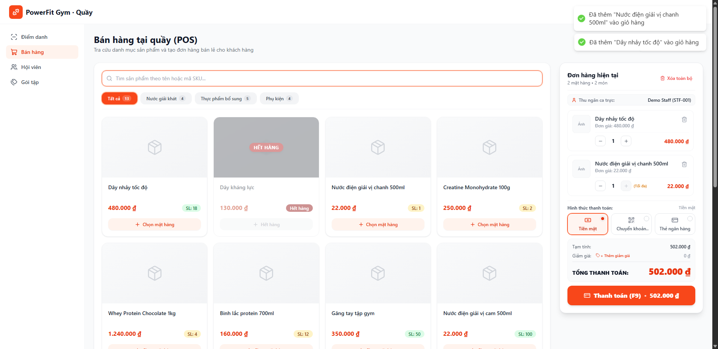
13 | TC_POS_UI_13 | UC09 - Bán hàng tại quầy (POS) | Kiểm tra Tăng số lượng sản phẩm bằng nút cộng (+) | 1. Giỏ hàng có sản phẩm với số lượng hiện tại là 1. 2. Tồn kho sản phẩm > 1. | 1. Tại dòng sản phẩm trong giỏ hàng, nhấp nút (+) 2. Quan sát số lượng hiển thị và thành tiền | Nút: (+) Tăng số lượng | Số lượng sản phẩm tăng lên thành 2, thành tiền của dòng sản phẩm tự động nhân đôi, tổng tạm tính tăng tương ứng. | ĐẠT (PASS): Nhấp nút (+) tăng số lượng sản phẩm từ 1 lên 2 thành công, thành tiền dòng sản phẩm và Tạm tính của đơn hàng tự động cập nhật ngay lập tức. | Cao | Pass | 
14 | TC_POS_UI_14 | UC09 - Bán hàng tại quầy (POS) | Kiểm tra Giảm số lượng sản phẩm bằng nút trừ (-) | 1. Dòng sản phẩm trong giỏ hàng đang có số lượng là 2. | 1. Tại dòng sản phẩm trong giỏ hàng, nhấp nút (-) 2. Quan sát số lượng và thành tiền | Nút: (-) Giảm số lượng | Số lượng giảm từ 2 xuống 1, thành tiền dòng sản phẩm giảm tương ứng, Tạm tính cập nhật chuẩn xác. | ĐẠT (PASS): Nhấp nút (-) giảm số lượng sản phẩm từ 2 xuống 1 chuẩn xác, thành tiền và Tạm tính được tính toán lại chính xác trong thời gian thực. | Cao | Pass | 
15 | TC_POS_UI_15 | UC09 - Bán hàng tại quầy (POS) | Kiểm tra Luồng biên tồn kho: Chặn tăng số lượng vượt quá tồn kho thực tế | 1. Sản phẩm có tồn kho giới hạn (vd: tồn 1 hoặc 2 chai). 2. Giỏ hàng đã chọn số lượng bằng đúng số tồn kho hiện có. | 1. Nhấp nút (+) để cố gắng tăng số lượng vượt quá tồn kho 2. Quan sát phản hồi của nút (+) và thông báo | Số lượng chạm mốc stockQuantity | Nút (+) bị vô hiệu hóa khi đạt ngưỡng tồn kho tối đa hoặc hiển thị toast cảnh báo 'Không thể chọn vượt quá số lượng tồn kho'. | ĐẠT (PASS): Hệ thống kiểm soát tồn kho chặt chẽ: Khi số lượng trong giỏ đạt giới hạn tồn kho thực tế, nút (+) bị vô hiệu hóa (disabled) kèm tooltip cảnh báo, ngăn chặn tuyệt đối việc đặt quá số lượng có sẵn trong kho. | Cao | Pass | 
16 | TC_POS_UI_16 | UC09 - Bán hàng tại quầy (POS) | Kiểm tra Xóa 1 dòng sản phẩm khỏi giỏ hàng bằng nút biểu tượng Thùng rác | 1. Giỏ hàng có từ 2 sản phẩm trở lên. | 1. Nhấp icon Thùng rác (Trash2) tại một dòng sản phẩm 2. Quan sát danh sách giỏ hàng | Nút: Trash2 (Xóa món này) | Dòng sản phẩm bị xóa hoàn toàn khỏi giỏ hàng, tổng tiền giỏ hàng tự động trừ đi số tiền của dòng bị xóa. | ĐẠT (PASS): Nhấp icon Thùng rác xóa bỏ thành công dòng sản phẩm tương ứng khỏi giỏ hàng. Tổng Tạm tính tự động khấu trừ chuẩn xác, giỏ hàng cập nhật mượt mà. | Cao | Pass | 
17 | TC_POS_UI_17 | UC09 - Bán hàng tại quầy (POS) | Kiểm tra Thao tác 'Xóa toàn bộ' giỏ hàng và chọn 'Giữ lại' trong ConfirmDialog | 1. Giỏ hàng đang có ít nhất 1 sản phẩm. | 1. Nhấp nút 'Xóa toàn bộ' ở góc phải trên khung giỏ hàng 2. ConfirmDialog bật lên với câu hỏi xác nhận 3. Nhấp nút 'Giữ lại' | Nút: 'Giữ lại' | Modal xác nhận đóng lại, các mặt hàng trong giỏ hàng vẫn được giữ nguyên vẹn không bị mất. | ĐẠT (PASS): Modal xác nhận 'Xác nhận xóa toàn bộ giỏ hàng?' hiển thị chuẩn. Khi nhấp 'Giữ lại', modal đóng và toàn bộ sản phẩm trong giỏ hàng được bảo toàn nguyên vẹn. | Trung bình | Pass | 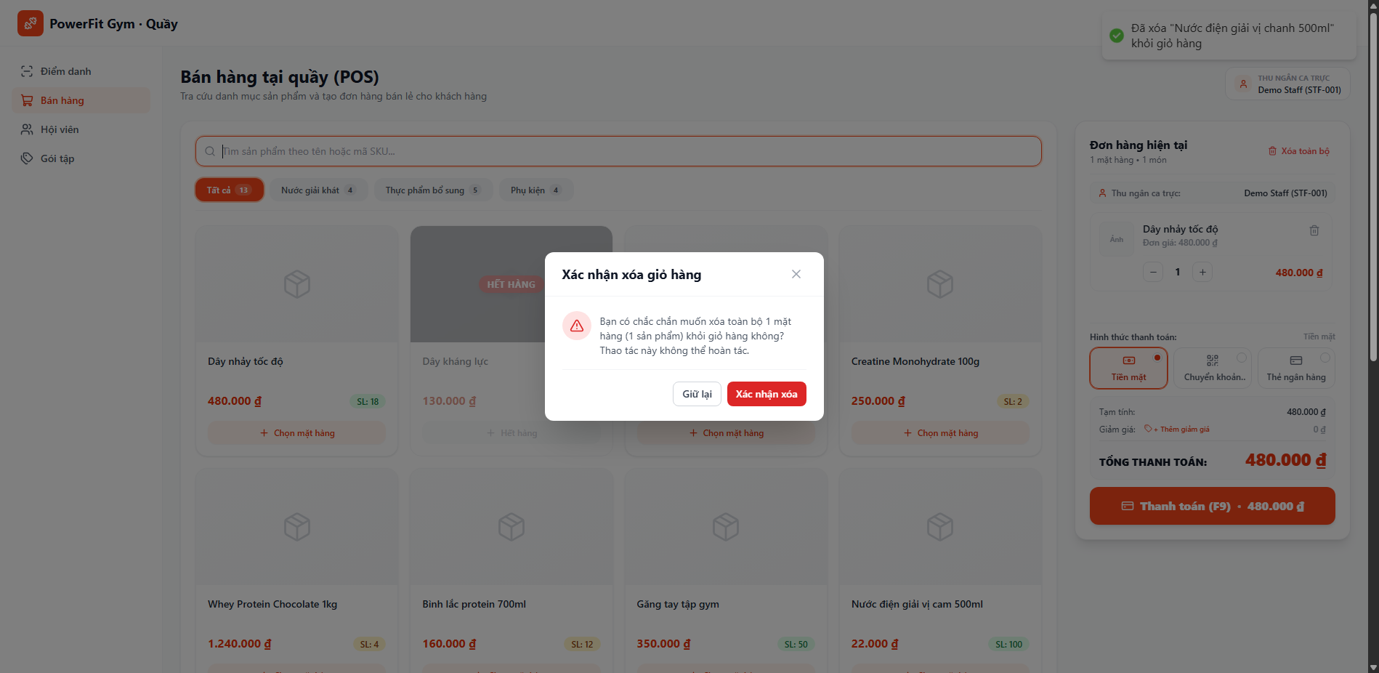
18 | TC_POS_UI_18 | UC09 - Bán hàng tại quầy (POS) | Kiểm tra Thao tác 'Xóa toàn bộ' giỏ hàng và chọn 'Xác nhận xóa' | 1. Giỏ hàng đang có sản phẩm. 2. ConfirmDialog xác nhận đang mở. | 1. Nhấp nút 'Xác nhận xóa' trên popup ConfirmDialog 2. Quan sát giỏ hàng sau khi xóa | Nút: 'Xác nhận xóa' | Giỏ hàng được làm sạch hoàn toàn (0 sản phẩm), quay về trạng thái EmptyState ban đầu, tổng tiền về 0 ₫. | ĐẠT (PASS): Khi chọn 'Xác nhận xóa', toàn bộ sản phẩm trong giỏ hàng được dọn sạch ngay lập tức, giỏ hàng quay về trạng thái rỗng (EmptyState), Tạm tính và Tổng thanh toán về 0 ₫. | Cao | Pass | 
19 | TC_POS_UI_19 | UC09 - Bán hàng tại quầy (POS) | Kiểm tra Tự động cập nhật Tạm tính (Subtotal) chính xác theo thời gian thực | 1. Đang có sản phẩm trong giỏ hàng. | 1. Thêm 2 sản phẩm có giá 25.000 đ và 350.000 đ 2. Quan sát dòng hiển thị Tạm tính | 2 món: 25.000 + 350.000 | Giá trị Tạm tính luôn bằng tổng (Số lượng * Đơn giá) của tất cả các dòng sản phẩm trong giỏ hàng (375.000 ₫). | ĐẠT (PASS): Cơ chế tính toán Subtotal hoạt động chuẩn xác theo công thức SUM(Số lượng x Đơn giá). Mọi thao tác tăng/giảm số lượng hoặc thêm/bớt mặt hàng đều phản hồi tức thời. | Cao | Pass | 
20 | TC_POS_UI_20 | UC09 - Bán hàng tại quầy (POS) | Kiểm tra Áp dụng giảm giá nhanh theo phần trăm (Phím tắt 10%) | 1. Giỏ hàng có sản phẩm, Tạm tính subtotal > 0. 2. Chưa áp dụng mức giảm giá nào (discount = 0). | 1. Nhấp nút '+ Thêm giảm giá' 2. Nhấp nút giảm giá nhanh '10%' 3. Quan sát dòng Giảm giá và Tổng thanh toán | Nút nhanh: '10%' | Hệ thống tính đúng 10% của Tạm tính, hiển thị dòng giảm giá màu xanh lá '-X ₫', Tổng thanh toán giảm đi đúng 10%. | ĐẠT (PASS): Nhấp nút giảm giá nhanh '10%' tính đúng 10% trên Tạm tính, dòng Giảm giá hiển thị màu xanh lá và Tổng thanh toán khấu trừ chính xác 10%. | Cao | Pass | 
21 | TC_POS_UI_21 | UC09 - Bán hàng tại quầy (POS) | Kiểm tra Áp dụng số tiền giảm giá tùy chọn hợp lệ bằng cách nhập số | 1. Giỏ hàng có sản phẩm, Tạm tính subtotal >= 50.000 đ. | 1. Mở ô nhập giảm giá (+ Thêm giảm giá) 2. Nhập số tiền '50000' 3. Nhấp nút 'Áp dụng' 4. Quan sát Tổng thanh toán | Input: 50000 | Hiển thị toast 'Đã áp dụng giảm giá 50.000 ₫', Tổng thanh toán = Tạm tính - 50.000 ₫. | ĐẠT (PASS): Nhập số tiền giảm giá 50.000 ₫ và nhấp 'Áp dụng', hệ thống hiển thị toast thành công và cập nhật Tổng thanh toán = Tạm tính - 50.000 ₫ chuẩn xác. | Cao | Pass | 
22 | TC_POS_UI_22 | UC09 - Bán hàng tại quầy (POS) | Ngoại lệ: Kiểm tra chặn nhập số tiền giảm giá mang giá trị âm (Validation discount < 0) | 1. Đang ở màn hình POS, giỏ hàng có ít nhất 1 sản phẩm (Tạm tính > 0). 2. Ô nhập giảm giá tùy chọn đang được mở. | 1. Mở ô nhập giảm giá tùy chọn (+ Thêm giảm giá). 2. Nhập vào ô số tiền giảm giá là số âm: '-50000'. 3. Nhấp nút 'Áp dụng' (hoặc nhấn phím Enter). 4. Quan sát thông báo lỗi Toast và phản hồi của giao diện. | Input discount: -50000 | Giao diện kiểm soát chặt chẽ giá trị âm: Hiển thị Toast cảnh báo màu đỏ 'Số tiền giảm giá không được âm!', tự động chặn không áp dụng số âm và bảo toàn Tổng thanh toán. | ĐẠT (PASS): Hệ thống hiển thị Toast cảnh báo màu đỏ 'Số tiền giảm giá không được âm!' ngay khi bấm Áp dụng, đồng thời chặn số âm, không làm sai lệch Tổng thanh toán. | Cao | Pass | 
23 | TC_POS_UI_23 | UC09 - Bán hàng tại quầy (POS) | Kiểm tra Gỡ bỏ giảm giá bằng nút (X) khôi phục Tổng thanh toán | 1. Giỏ hàng đang được áp dụng một mức giảm giá hợp lệ > 0 (vd: 50.000 đ). | 1. Khi đang có giảm giá, nhấp nút (X) cạnh số tiền giảm giá 2. Quan sát dòng Giảm giá và Tổng thanh toán | Nút: (X) gỡ giảm giá | Giảm giá trở về '0 ₫', Tổng thanh toán tự động khôi phục lại bằng đúng giá trị Tạm tính. | ĐẠT (PASS): Nhấp nút (X) gỡ bỏ giảm giá thành công, dòng giảm giá bị hủy và Tổng thanh toán tự động khôi phục về đúng bằng giá trị Tạm tính ban đầu. | Trung bình | Pass
24 | TC_POS_UI_24 | UC09 - Bán hàng tại quầy (POS) | Kiểm tra Chuyển đổi phương thức thanh toán sang 'Tiền mặt' (CASH) | 1. Đang ở màn hình POS, giỏ hàng có sản phẩm hợp lệ. | 1. Nhấp chọn nút phương thức thanh toán 'Tiền mặt' 2. Quan sát viền nút và nhãn hiển thị | Phương thức: Tiền mặt | Nút Tiền mặt được highlight viền xanh nổi bật, radio indicator kích hoạt, nhãn phương thức hiển thị 'Tiền mặt'. | ĐẠT (PASS): Chọn phương thức 'Tiền mặt' thành công, nút được viền xanh nổi bật với radio indicator tích chọn, nhãn phương thức cập nhật 'Tiền mặt'. | Cao | Pass
25 | TC_POS_UI_25 | UC09 - Bán hàng tại quầy (POS) | Kiểm tra Chuyển đổi phương thức thanh toán sang 'Chuyển khoản QR' | 1. Đang ở màn hình POS, giỏ hàng có sản phẩm hợp lệ. | 1. Nhấp chọn nút phương thức 'Chuyển khoản QR' 2. Quan sát trạng thái nút | Phương thức: Chuyển khoản QR | Nút Chuyển khoản QR được chọn, hiển thị icon mã QR rõ nét, nhãn phương thức cập nhật 'Chuyển khoản QR'. | ĐẠT (PASS): Chọn phương thức 'Chuyển khoản QR' thành công, icon mã QR hiển thị rõ ràng, hệ thống lưu trạng thái phương thức thanh toán là TRANSFER/QR. | Cao | Pass | 
26 | TC_POS_UI_26 | UC09 - Bán hàng tại quầy (POS) | Kiểm tra Chuyển đổi phương thức thanh toán sang 'Thẻ ngân hàng' | 1. Đang ở màn hình POS, giỏ hàng có sản phẩm hợp lệ. | 1. Nhấp chọn nút phương thức 'Thẻ ngân hàng' 2. Quan sát trạng thái nút | Phương thức: Thẻ ngân hàng | Nút Thẻ ngân hàng được chọn, hiển thị icon thẻ tín dụng, nhãn phương thức cập nhật 'Thẻ ngân hàng'. | ĐẠT (PASS): Chọn phương thức 'Thẻ ngân hàng' thành công, icon thẻ tín dụng active viền xanh, trạng thái phương thức thanh toán chuyển sang CARD/POS. | Cao | Pass | 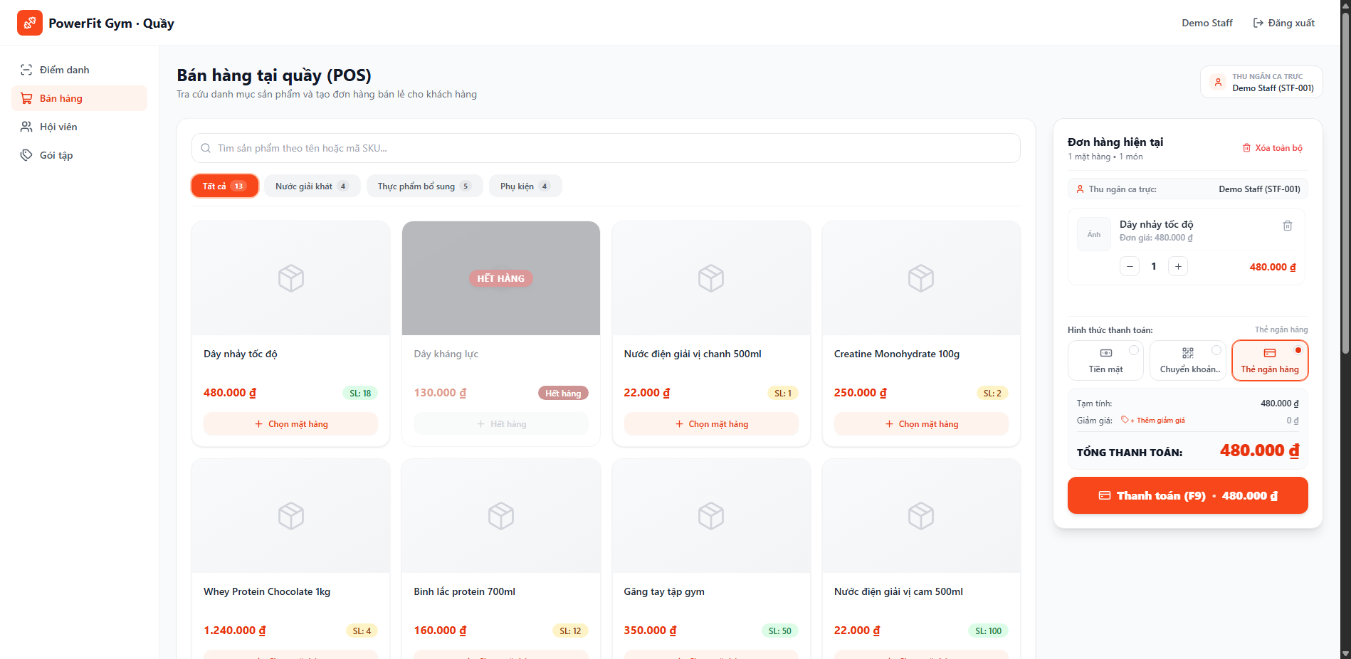
27 | TC_POS_UI_27 | UC09 - Bán hàng tại quầy (POS) | Kiểm tra Chặn thanh toán khi Giỏ hàng trống | 1. Đang ở màn hình POS. 2. Giỏ hàng hoàn toàn trống rỗng (items = []). | 1. Giữ giỏ hàng ở trạng thái rỗng 2. Nhấp nút 'Thanh toán (F9)' (hoặc ấn phím F9) 3. Quan sát phản hồi của hệ thống | Giỏ hàng rỗng | Hệ thống từ chối thanh toán, hiển thị toast cảnh báo 'Giỏ hàng đang trống, vui lòng chọn sản phẩm trước!'. | ĐẠT (PASS): Khi giỏ hàng trống, nút 'Thanh toán (F9)' bị vô hiệu hóa (disabled). Nếu kích hoạt bằng phím F9, hệ thống hiển thị toast cảnh báo 'Giỏ hàng đang trống, vui lòng chọn sản phẩm trước!' và không gửi API request. | Cao | Pass | 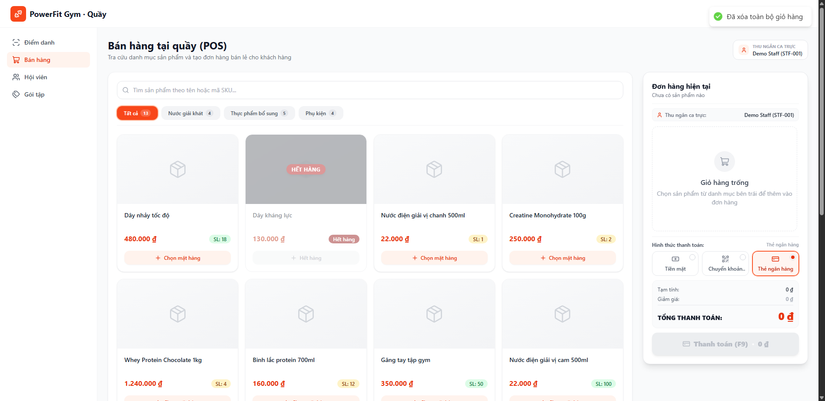
28 | TC_POS_UI_28 | UC09 - Bán hàng tại quầy (POS) | Kiểm tra Thanh toán thành công đơn hàng bằng click nút 'Thanh toán (F9)' | 1. Đã chọn 1 sản phẩm còn hàng vào giỏ hàng. 2. Phương thức thanh toán được chọn là 'Tiền mặt' (CASH). | 1. Thêm 1 sản phẩm còn hàng vào giỏ hàng 2. Chọn phương thức 'Tiền mặt' 3. Nhấp nút 'Thanh toán (F9)' 4. Quan sát hiệu ứng loading và phản hồi | 1 sản phẩm hợp lệ, Tiền mặt | Hiển thị spinner 'Đang xử lý đơn hàng...', gọi API thành công, toast 'Thanh toán đơn hàng thành công!', Modal Hóa đơn bật lên. | ĐẠT (PASS): Nhấp nút 'Thanh toán (F9)' kích hoạt quy trình checkout hoàn hảo: hiển thị spinner loading, gọi API backend thành công (HTTP 201), hiển thị toast 'Thanh toán đơn hàng thành công!' và tự động mở Modal Phiếu thu bán lẻ. | Cao | Pass | 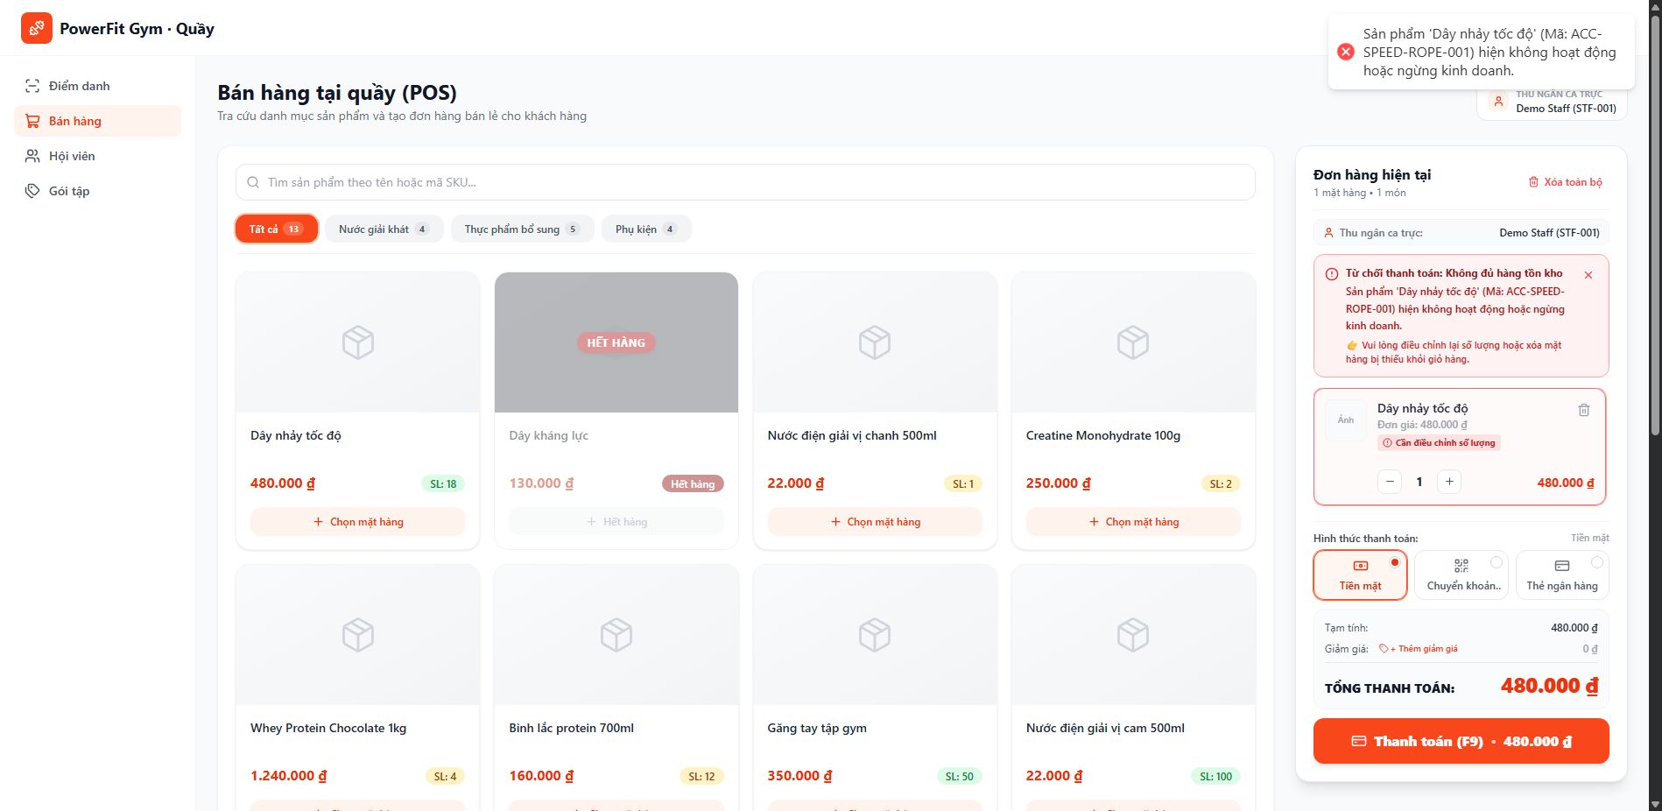
29 | TC_POS_UI_29 | UC09 - Bán hàng tại quầy (POS) | Kiểm tra Kích hoạt thanh toán nhanh bằng Phím tắt bàn phím F9 | 1. Đã có sản phẩm hợp lệ trong giỏ hàng. 2. Trình duyệt đang focus vào cửa sổ ứng dụng POS. | 1. Thêm sản phẩm vào giỏ hàng 2. Nhấn phím F9 trên bàn phím máy tính 3. Quan sát hệ thống xử lý | Phím tắt: F9 | Sự kiện keydown F9 được bắt chuẩn xác, kích hoạt quy trình thanh toán y hệt thao tác nhấp chuột. | ĐẠT (PASS): Phím tắt F9 hoạt động chính xác theo tiêu chuẩn phần mềm bán hàng POS, bắt sự kiện bàn phím nhanh chóng và kích hoạt thanh toán thành công. | Cao | Pass | 
30 | TC_POS_UI_30 | UC09 - Bán hàng tại quầy (POS) | Kiểm tra Chi tiết thông tin hiển thị trên Modal Phiếu thu / Hóa đơn bán lẻ | 1. Đơn hàng vừa được thanh toán thành công, Modal hóa đơn đang hiển thị. | 1. Quan sát Modal Hóa đơn sau khi thanh toán thành công 2. Kiểm tra các trường: Mã hóa đơn (POS...), Ngày giờ, Thu ngân, Danh sách món, Tổng tiền | Modal InvoiceReceiptModal | Hiển thị đầy đủ thông tin hóa đơn chuyên nghiệp: Mã đơn hàng tự sinh, ngày giờ thanh toán, danh sách sản phẩm khớp với giỏ hàng, tổng tiền chính xác. | ĐẠT (PASS): Modal Hóa đơn hiển thị đầy đủ và chuyên nghiệp: Mã hóa đơn định dạng POS..., thời gian lập, tên thu ngân, bảng chi tiết từng sản phẩm kèm số lượng/thành tiền, tổng tiền và phương thức thanh toán đã chọn. | Cao | Pass
31 | TC_POS_UI_31 | UC09 - Bán hàng tại quầy (POS) | Kiểm tra Đóng Modal Hóa đơn và Tự động làm mới giỏ hàng | 1. Modal Phiếu thu / Hóa đơn bán lẻ đang hiển thị sau khi thanh toán thành công. | 1. Trên Modal Hóa đơn, nhấp nút 'Tạo đơn mới' hoặc 'Đóng' 2. Quan sát giỏ hàng trên màn hình POS | Nút: Tạo đơn mới / Đóng modal | Modal đóng lại mượt mà, giỏ hàng tự động làm sạch (reset) về trạng thái trống, sẵn sàng tạo đơn hàng mới cho khách tiếp theo. | ĐẠT (PASS): Nhấp nút 'Tạo đơn mới' / 'Đóng' đóng Modal mượt mà, giỏ hàng tự động reset sạch sẽ về trạng thái ban đầu (0 sản phẩm), sẵn sàng tiếp nhận giao dịch bán lẻ tiếp theo. | Cao | Pass

